Capa


PROGRAMA DE MANUTENÇÃO RODOVIÁRIA ESTADO DO TOCANTINS

ANEXO
LEVANTAMENTO DE SERVIÇOS / PROJETO EXECUTIVO

CONTRATADA: | PRIMOR ENGENHARIA LTDA
CONTRATO: | 51/2024
REGIONAL: | 13
CIDADE PÓLO: | Dianópolis
TRECHO Nº: | 249
TRECHO: | RODOVIA TO-040 - TRECHO PORTO ALEGRE DO TOCANTINS - DIANÓPOLIS
EXTENSÃO: | 34.94 km

SUPERVISÃO: | CONSÓRCIO RTA - MSI
CONTRATO: | 047/2025
ELABORAÇÃO: | THIAGO BORGES TORQUATO
CREA Nº: | 305812-D/TO

APROVAÇÃO: | LEANDRO NASCIMENTO DE ARAUJO
FUNÇÃO: | FISCAL DO CONTRATO / ENGENHEIRO CIVIL
CREA N°: | 7847/D-GO

JUNHO/2026

PROJETO DE SINALIZAÇÃO
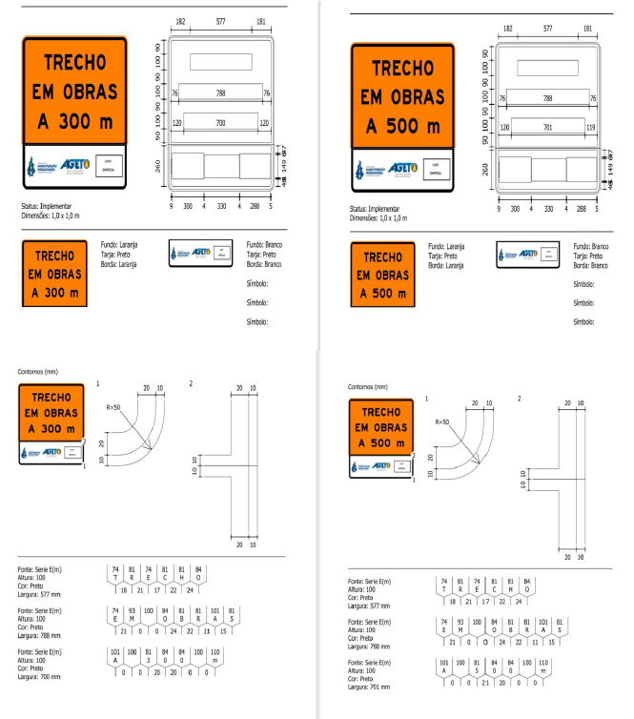
PROJETO DE SINALIZAÇÃO

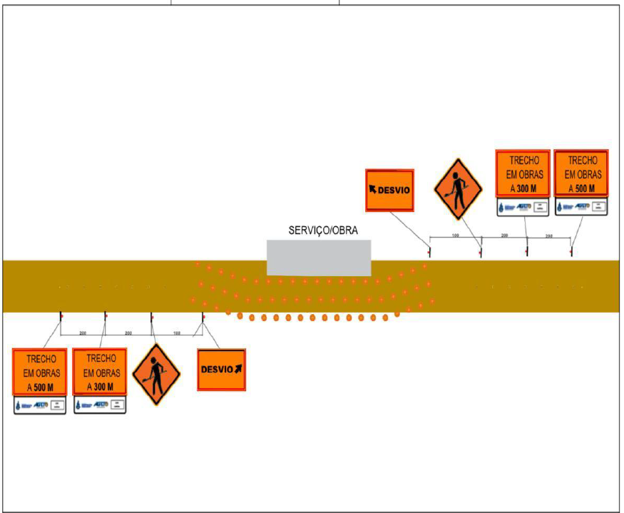

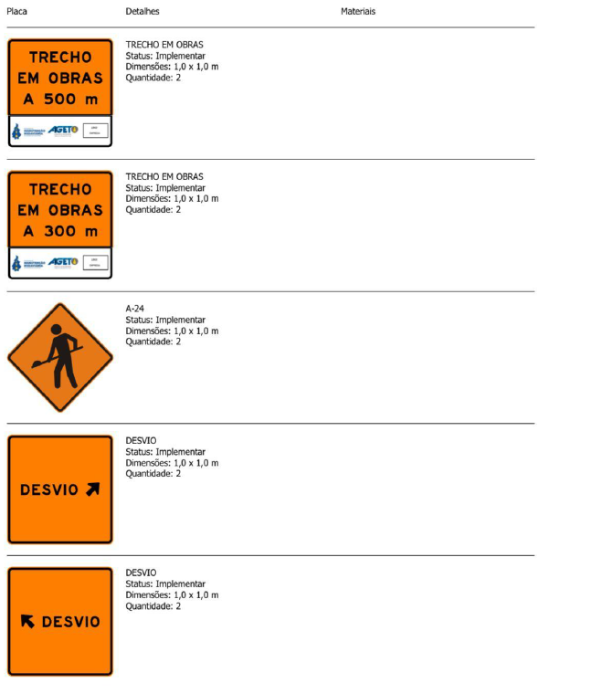

PROJETO DE SINALIZAÇÃO

MAPA DE LOCALIZAÇÃO
MAPA DE LOCALIZAÇÃO
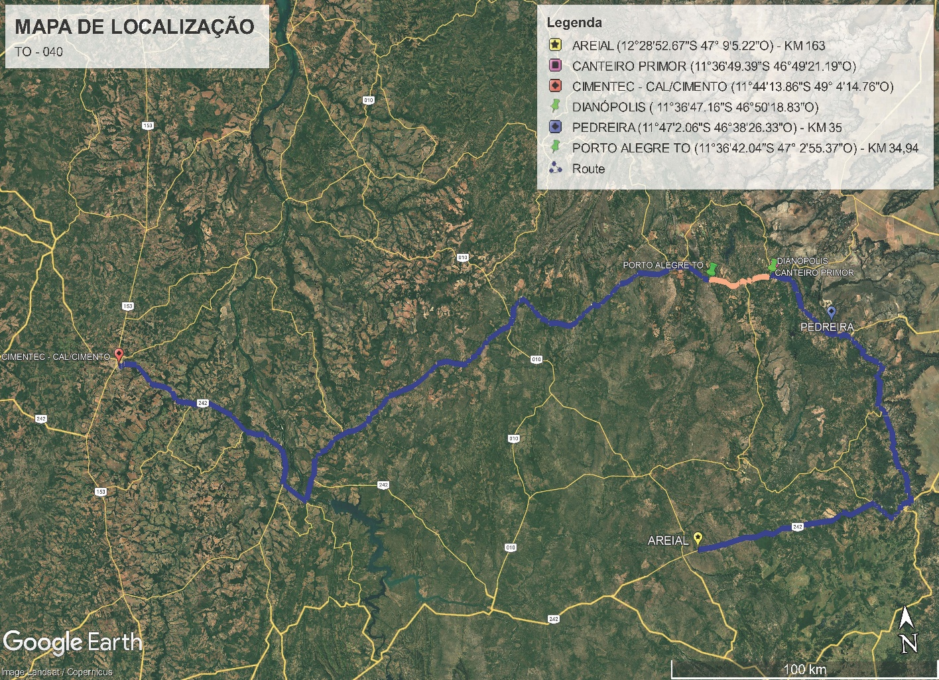

COORDENADAS AREIAL/CANTEIRO: 163,0 KM
P1 – AREIAL: (12°28'52.67"S 47° 9'5.22"O) – KM 163
P2 - CANTEIRO PRIMOR : (11°36'49.39"S 46°49'21.19"O)
COORDENADAS CANTEIRO/OBRA: 34,94/2 = 17,47 KM
P1 - CANTEIRO PRIMOR (11°36'49.39"S 46°49'21.19"O)
P2 – DIANÓPOLIS ( 11°36'47.16"S 46°50'18.83"O)
P3 – PORTO ALEGRE (11°36'42.04"S 47° 2'55.37"O) - KM 34,94
COORDENADAS CIMENTO/OBRA: 319,53 KM
P1 - CIMENTEC - CAL/CIMENTO ( 11°44'13.86"S 49° 4'14.76"O) - KM 319,53
P2 - CANTEIRO PRIMOR (11°36'49.39"S 46°49'21.19"O)
P3 – PORTO ALEGRE (11°36'42.04"S 47° 2'55.37"O) - KM 34,94
COORDENADAS PEDREIRA/CANTEIRO: 35,0 KM
P1 – PEDREIRA ( 11°47'2.06"S 46°38'26.33"O) - KM 35
P2 – CANTEIRO PRIMOR (11°36'49.39"S 46°49'21.19"O)

RELATÓRIO FOTOGRÁFICO 1.
 |  | GOVERNO DO ESTADO DO TOCANTINS |  |  |  |  |  | Trecho:
 |  | AGETO - AGÊNCIA DE TRANSPORTES, OBRAS E INFRAESTRUTURA |  |  |  |  |  | 249
 |  | SUPERINTENDÊNCIA DE OPERAÇÃO E CONSERVAÇÃO
 |  | DIRETORIA DE CONSERVAÇÃO E RECUPERAÇÃO VIÁRIA

Rodovia: |  | TO-040 |  | Região de Manutenção: | 13 |  | Contrato n°: | 51/2024 | OBS: | As imagens devem conter as seguintes informações impressas nas mesmas:
Trecho: |  | RODOVIA TO-040 - TRECHO PORTO ALEGRE DO TOCANTINS - DIANÓPOLIS |  | Cidade-Sede: | Dianópolis |  | Contratada: | PRIMOR ENGENHARIA LTDA |  |  | *Data;
Extensão: |  | 34.94 |  | Tipo de Pavimento: | Pavimentada |  | Processo de Medição: |  |  |  | *Coordenada;
 |  |  |  |  |  |  |  |  |  |  | *Descrição do trecho.
RELATÓRIO FOTOGRÁFICO |  |  |  |  |  |  |  |  |  | As dimensões das fotos serão, obrigatoriamente, as seguintes:

 | 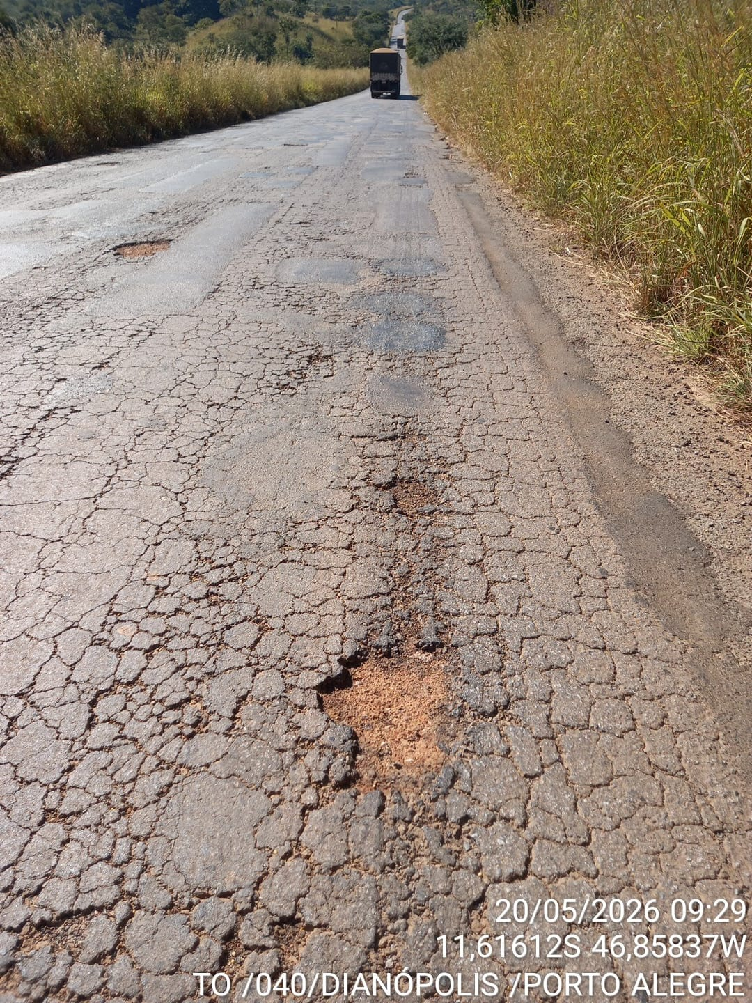 |  |  |  | 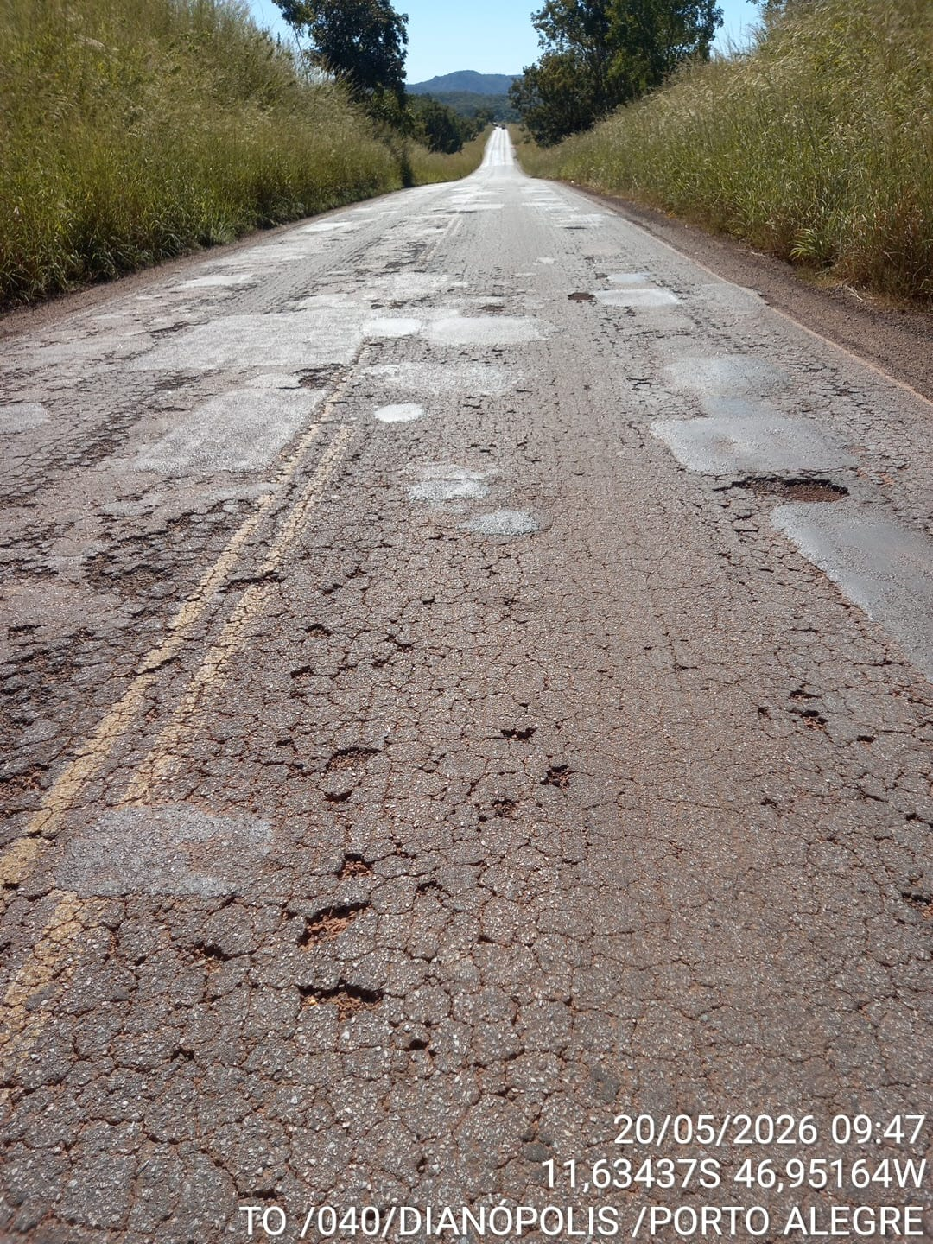 |  |  |  |  |  | *Quando paisagem: largura 12 cm, altura 9 cm
 |  |  |  |  |  |  |  |  |  |  | *Quando retrato: largura 7,5 cm, altura 10 cm

 |  |  |  |  |  |  |  |  |  | Não serão aceitos relatórios que fujam de qualquer uma da formatação aqui estabelecida.
 |  |  |  |  |  |  |  |  |  | As imagens devem comprovar a necessidade da intervenção prentendida.
 |  |  |  |  |  |  |  |  |  | O segmento de rodovia está atribuido a um número do trecho, que deverá ser preenchido corretamente conforme a descrito na aba "TRECHOS"
 |  |  |  |  |  |  |  |  |  | As informações de coordenadas, KM e descrição deverão ser obrigatoriamente preenchidos para todas as fotos informadas.

 | Coordenadas: | Km: | Descrição: |  | Coordenadas: | Km: | Descrição:
 |  |  | Demanda de Tapa-Buraco |  |  |  | Demanda de Tapa-Buraco

 | 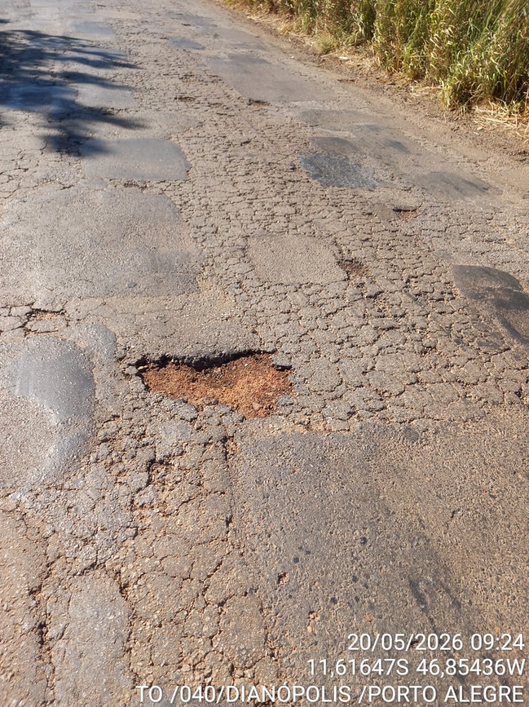 |  |  |  | 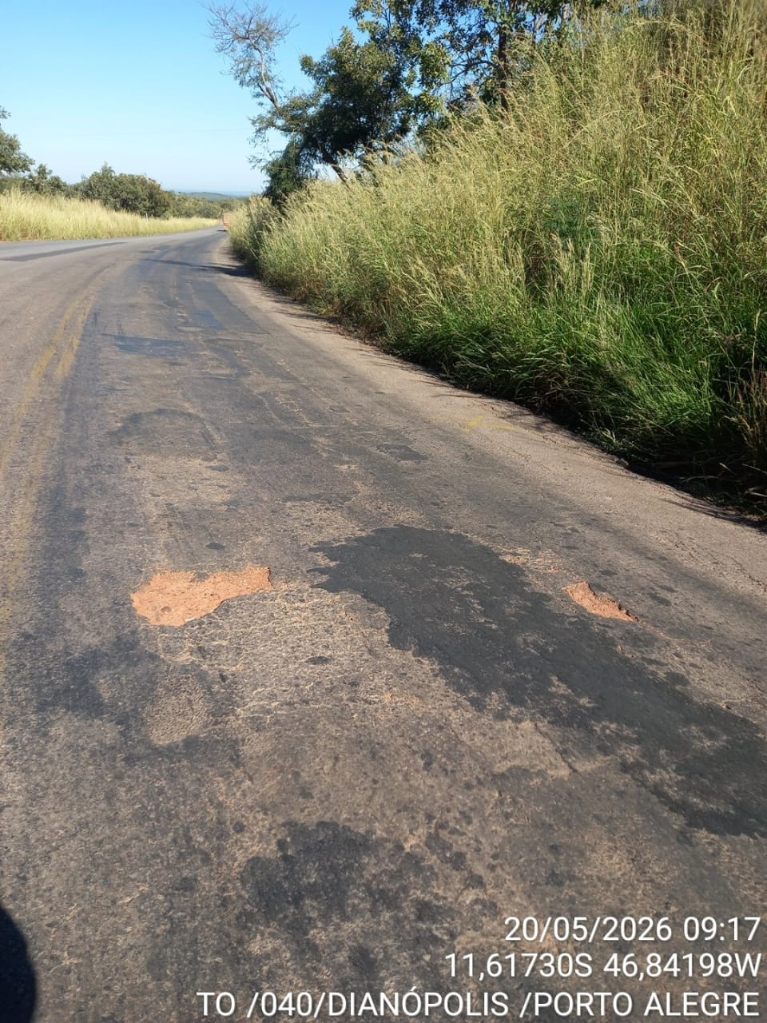

 | Coordenadas: | Km: | Descrição: |  | Coordenadas: | Km: | Descrição:
 |  |  | Demanda de Tapa-Buraco |  |  |  | Demanda de Tapa-Buraco

RELATÓRIO FOTOGRÁFICO 2.
 |  | GOVERNO DO ESTADO DO TOCANTINS |  |  |  |  |  | Trecho:
 |  | AGETO - AGÊNCIA DE TRANSPORTES, OBRAS E INFRAESTRUTURA |  |  |  |  |  | 249
 |  | SUPERINTENDÊNCIA DE OPERAÇÃO E CONSERVAÇÃO
 |  | DIRETORIA DE CONSERVAÇÃO E RECUPERAÇÃO VIÁRIA

Rodovia: |  | TO-040 |  | Região de Manutenção: | 13 |  | Contrato n°: | 51/2024 | OBS: | As imagens devem conter as seguintes informações impressas nas mesmas:
Trecho: |  | RODOVIA TO-040 - TRECHO PORTO ALEGRE DO TOCANTINS - DIANÓPOLIS |  | Cidade-Sede: | Dianópolis |  | Contratada: | PRIMOR ENGENHARIA LTDA |  |  | *Data;
Extensão: |  | 34.94 |  | Tipo de Pavimento: | Pavimentada |  | Processo de Medição: |  |  |  | *Coordenada;
 |  |  |  |  |  |  |  |  |  |  | *Descrição do trecho.
RELATÓRIO FOTOGRÁFICO |  |  |  |  |  |  |  |  |  | As dimensões das fotos serão, obrigatoriamente, as seguintes:

 | 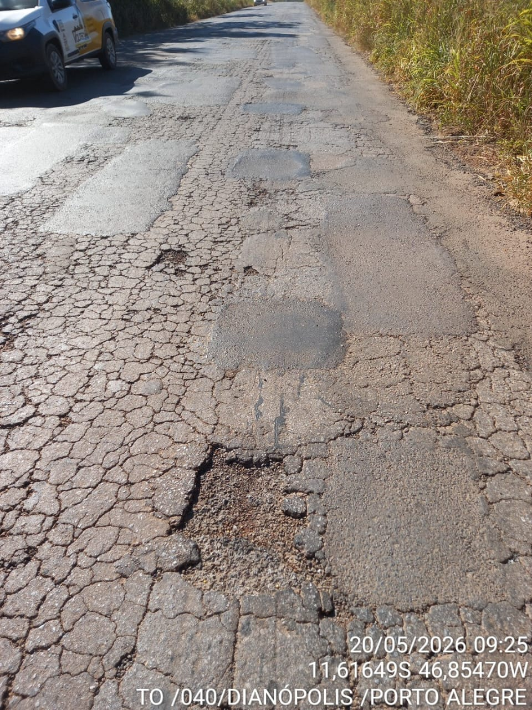 |  |  |  | 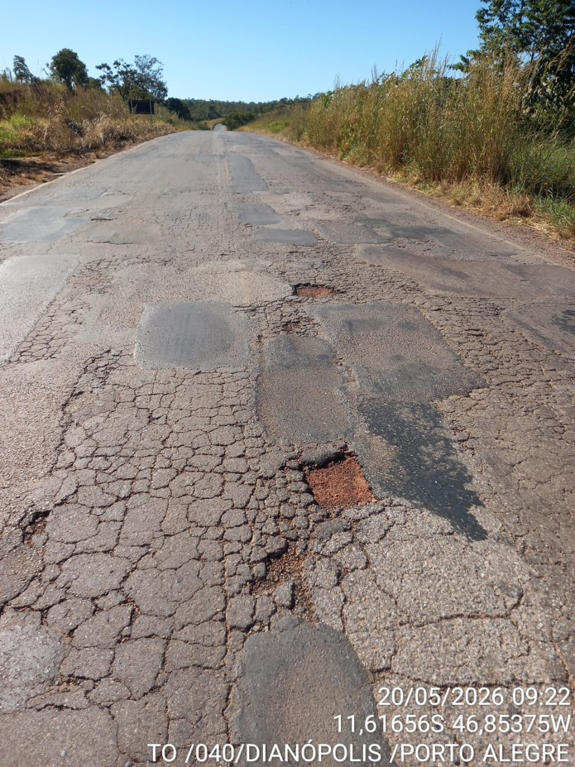 |  |  |  |  |  | *Quando paisagem: largura 12 cm, altura 9 cm
 |  |  |  |  |  |  |  |  |  |  | *Quando retrato: largura 7,5 cm, altura 10 cm

 |  |  |  |  |  |  |  |  |  | Não serão aceitos relatórios que fujam de qualquer uma da formatação aqui estabelecida.
 |  |  |  |  |  |  |  |  |  | As imagens devem comprovar a necessidade da intervenção prentendida.
 |  |  |  |  |  |  |  |  |  | O segmento de rodovia está atribuido a um número do trecho, que deverá ser preenchido corretamente conforme a descrito na aba "TRECHOS"
 |  |  |  |  |  |  |  |  |  | As informações de coordenadas, KM e descrição deverão ser obrigatoriamente preenchidos para todas as fotos informadas.

 | Coordenadas: | Km: | Descrição: |  | Coordenadas: | Km: | Descrição:
 |  |  | Demanda de Tapa-Buraco |  |  |  | Demanda de Tapa-Buraco

 | 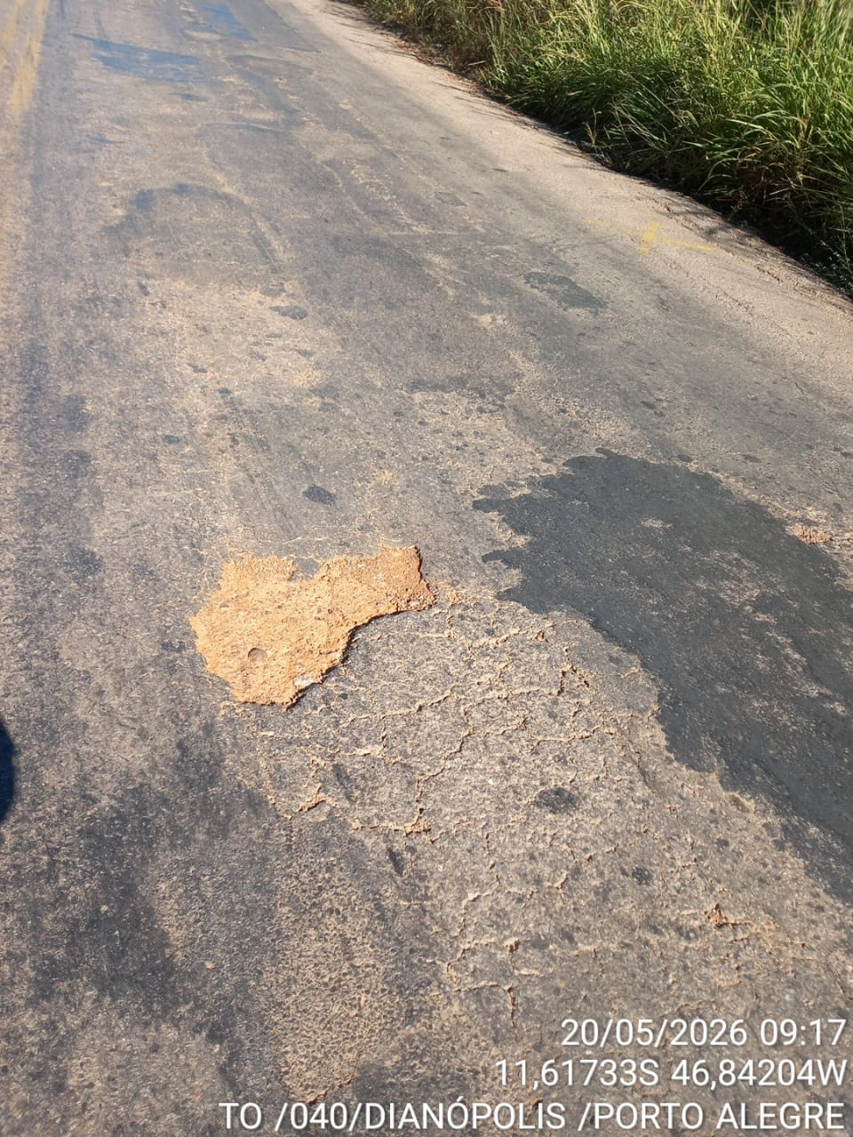 |  |  |  | 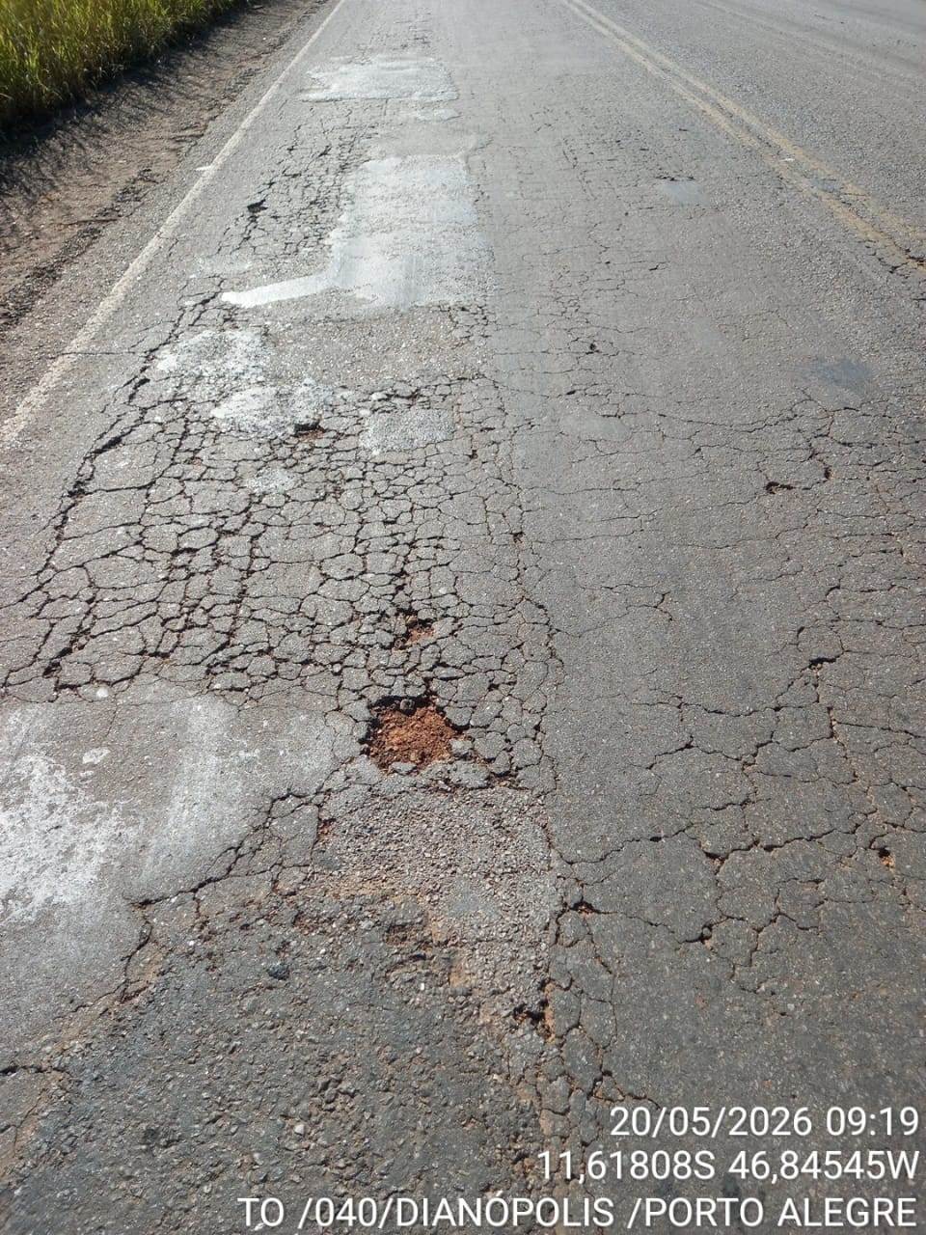

 | Coordenadas: | Km: | Descrição: |  | Coordenadas: | Km: | Descrição:
 |  |  | Demanda de Tapa-Buraco |  |  |  | Demanda de Tapa-Buraco

RELATÓRIO FOTOGRÁFICO 3.
 |  | GOVERNO DO ESTADO DO TOCANTINS |  |  |  |  |  | Trecho:
 |  | AGETO - AGÊNCIA DE TRANSPORTES, OBRAS E INFRAESTRUTURA |  |  |  |  |  | 249
 |  | SUPERINTENDÊNCIA DE OPERAÇÃO E CONSERVAÇÃO
 |  | DIRETORIA DE CONSERVAÇÃO E RECUPERAÇÃO VIÁRIA

Rodovia: |  | TO-040 |  | Região de Manutenção: | 13 |  | Contrato n°: | 51/2024 | OBS: | As imagens devem conter as seguintes informações impressas nas mesmas:
Trecho: |  | RODOVIA TO-040 - TRECHO PORTO ALEGRE DO TOCANTINS - DIANÓPOLIS |  | Cidade-Sede: | Dianópolis |  | Contratada: | PRIMOR ENGENHARIA LTDA |  |  | *Data;
Extensão: |  | 34.94 |  | Tipo de Pavimento: | Pavimentada |  | Processo de Medição: |  |  |  | *Coordenada;
 |  |  |  |  |  |  |  |  |  |  | *Descrição do trecho.
RELATÓRIO FOTOGRÁFICO |  |  |  |  |  |  |  |  |  | As dimensões das fotos serão, obrigatoriamente, as seguintes:

 | 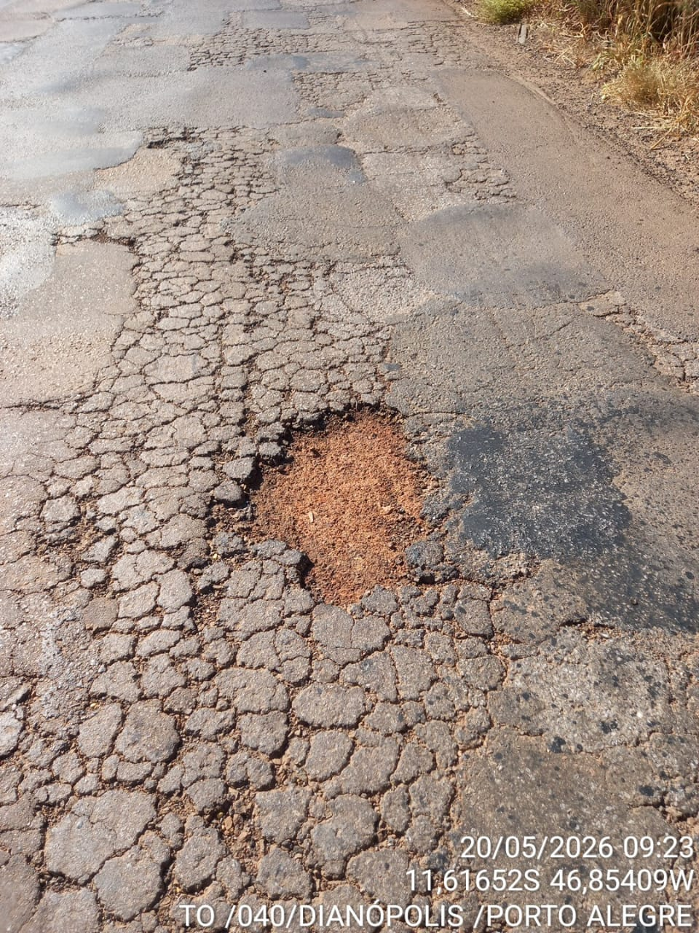 |  |  |  | 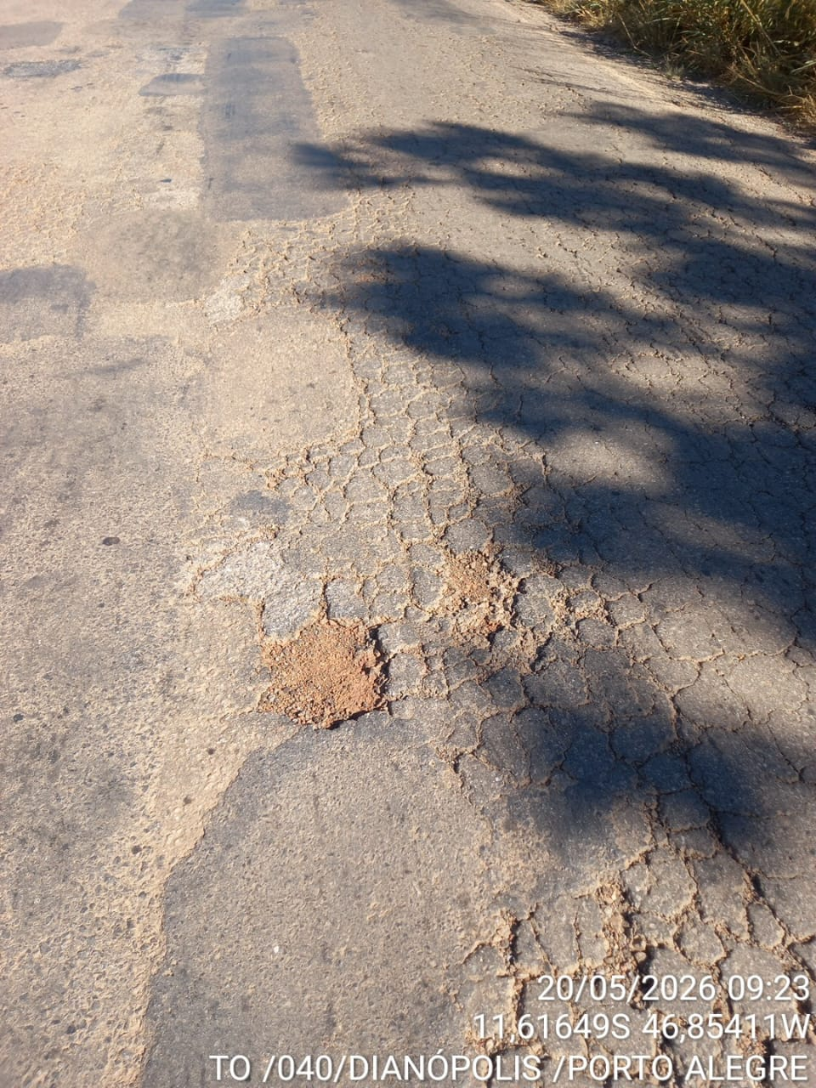 |  |  |  |  |  | *Quando paisagem: largura 12 cm, altura 9 cm
 |  |  |  |  |  |  |  |  |  |  | *Quando retrato: largura 7,5 cm, altura 10 cm

 |  |  |  |  |  |  |  |  |  | Não serão aceitos relatórios que fujam de qualquer uma da formatação aqui estabelecida.
 |  |  |  |  |  |  |  |  |  | As imagens devem comprovar a necessidade da intervenção prentendida.
 |  |  |  |  |  |  |  |  |  | O segmento de rodovia está atribuido a um número do trecho, que deverá ser preenchido corretamente conforme a descrito na aba "TRECHOS"
 |  |  |  |  |  |  |  |  |  | As informações de coordenadas, KM e descrição deverão ser obrigatoriamente preenchidos para todas as fotos informadas.

 | Coordenadas: | Km: | Descrição: |  | Coordenadas: | Km: | Descrição:
 |  |  | Demanda de Tapa-Buraco |  |  |  | Demanda de Tapa-Buraco

 | 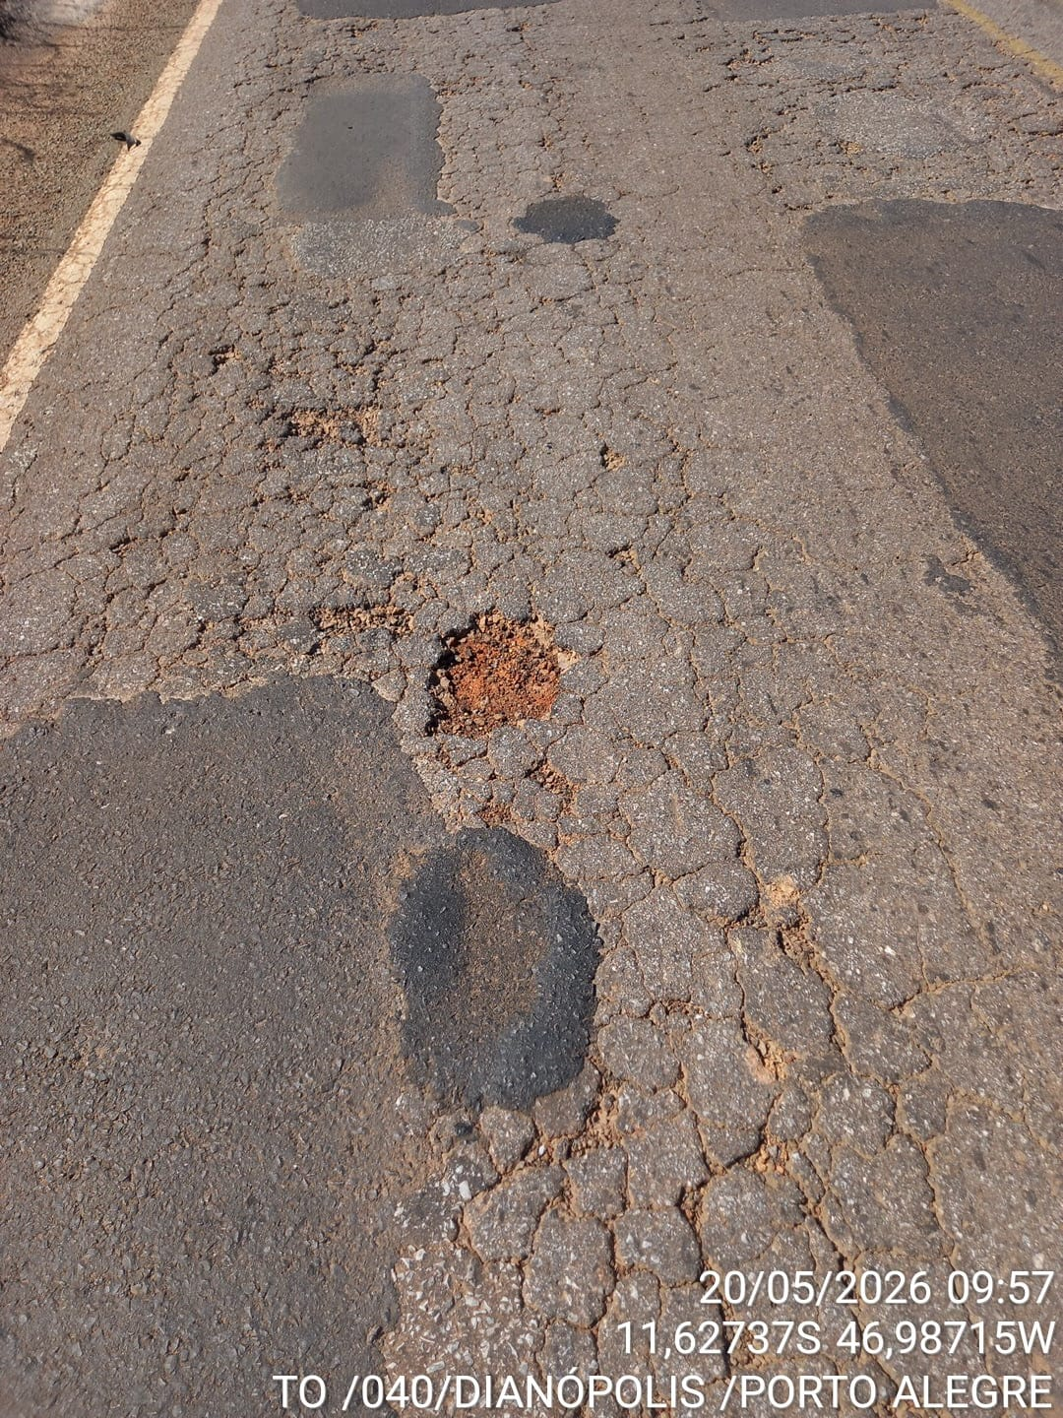 |  |  |  | 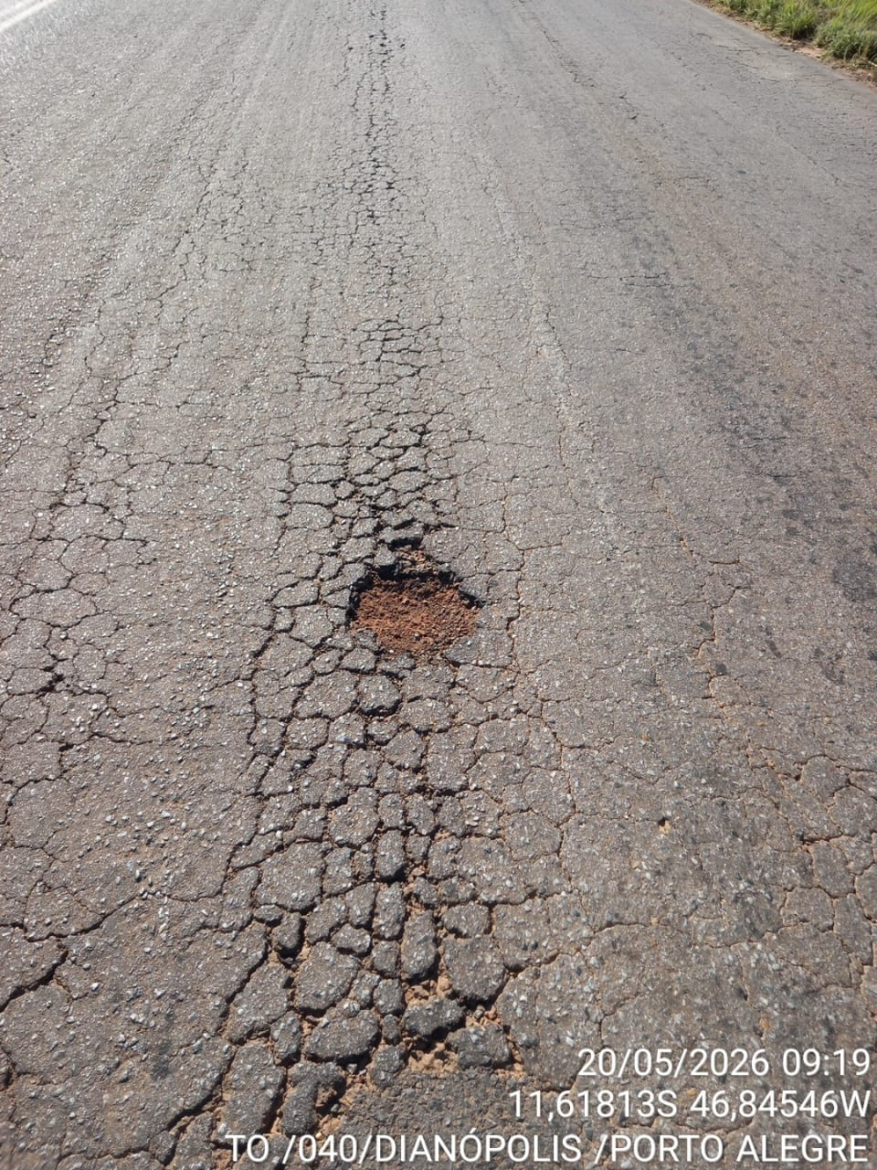

 | Coordenadas: | Km: | Descrição: |  | Coordenadas: | Km: | Descrição:
 |  |  | Demanda de Tapa-Buraco |  |  |  | Demanda de Tapa-Buraco

RELATÓRIO FOTOGRÁFICO 4.
 |  | GOVERNO DO ESTADO DO TOCANTINS |  |  |  |  |  | Trecho:
 |  | AGETO - AGÊNCIA DE TRANSPORTES, OBRAS E INFRAESTRUTURA |  |  |  |  |  | 249
 |  | SUPERINTENDÊNCIA DE OPERAÇÃO E CONSERVAÇÃO
 |  | DIRETORIA DE CONSERVAÇÃO E RECUPERAÇÃO VIÁRIA

Rodovia: |  | TO-040 |  | Região de Manutenção: | 13 |  | Contrato n°: | 51/2024 | OBS: | As imagens devem conter as seguintes informações impressas nas mesmas:
Trecho: |  | RODOVIA TO-040 - TRECHO PORTO ALEGRE DO TOCANTINS - DIANÓPOLIS |  | Cidade-Sede: | Dianópolis |  | Contratada: | PRIMOR ENGENHARIA LTDA |  |  | *Data;
Extensão: |  | 34.94 |  | Tipo de Pavimento: | Pavimentada |  | Processo de Medição: |  |  |  | *Coordenada;
 |  |  |  |  |  |  |  |  |  |  | *Descrição do trecho.
RELATÓRIO FOTOGRÁFICO |  |  |  |  |  |  |  |  |  | As dimensões das fotos serão, obrigatoriamente, as seguintes:

 | 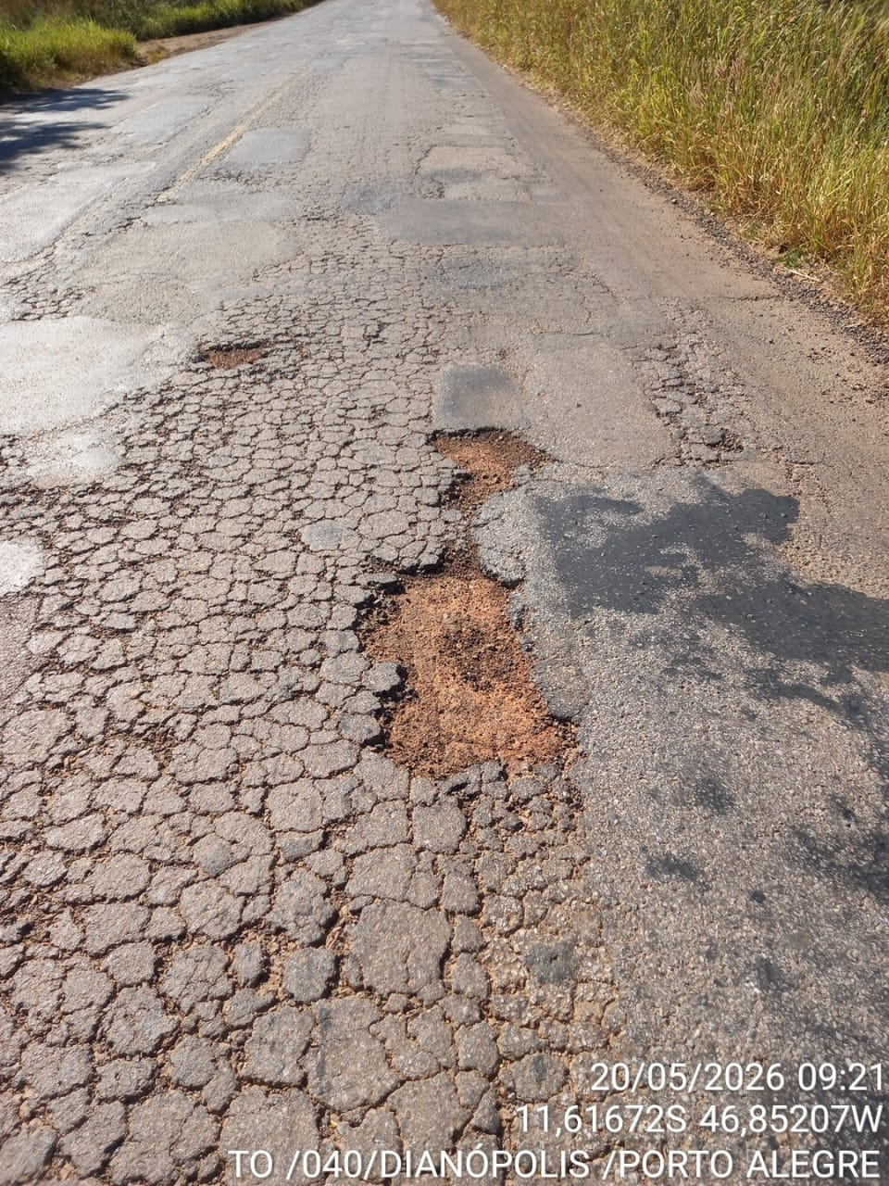 |  |  |  | 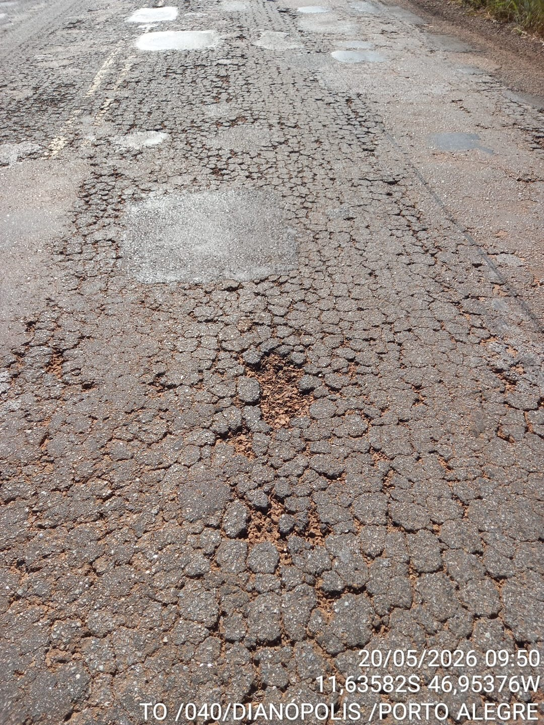 |  |  |  |  |  | *Quando paisagem: largura 12 cm, altura 9 cm
 |  |  |  |  |  |  |  |  |  |  | *Quando retrato: largura 7,5 cm, altura 10 cm

 |  |  |  |  |  |  |  |  |  | Não serão aceitos relatórios que fujam de qualquer uma da formatação aqui estabelecida.
 |  |  |  |  |  |  |  |  |  | As imagens devem comprovar a necessidade da intervenção prentendida.
 |  |  |  |  |  |  |  |  |  | O segmento de rodovia está atribuido a um número do trecho, que deverá ser preenchido corretamente conforme a descrito na aba "TRECHOS"
 |  |  |  |  |  |  |  |  |  | As informações de coordenadas, KM e descrição deverão ser obrigatoriamente preenchidos para todas as fotos informadas.

 | Coordenadas: | Km: | Descrição: |  | Coordenadas: | Km: | Descrição:
 |  |  | Demanda de Tapa-Buraco |  |  |  | Demanda de Tapa-Buraco

 | 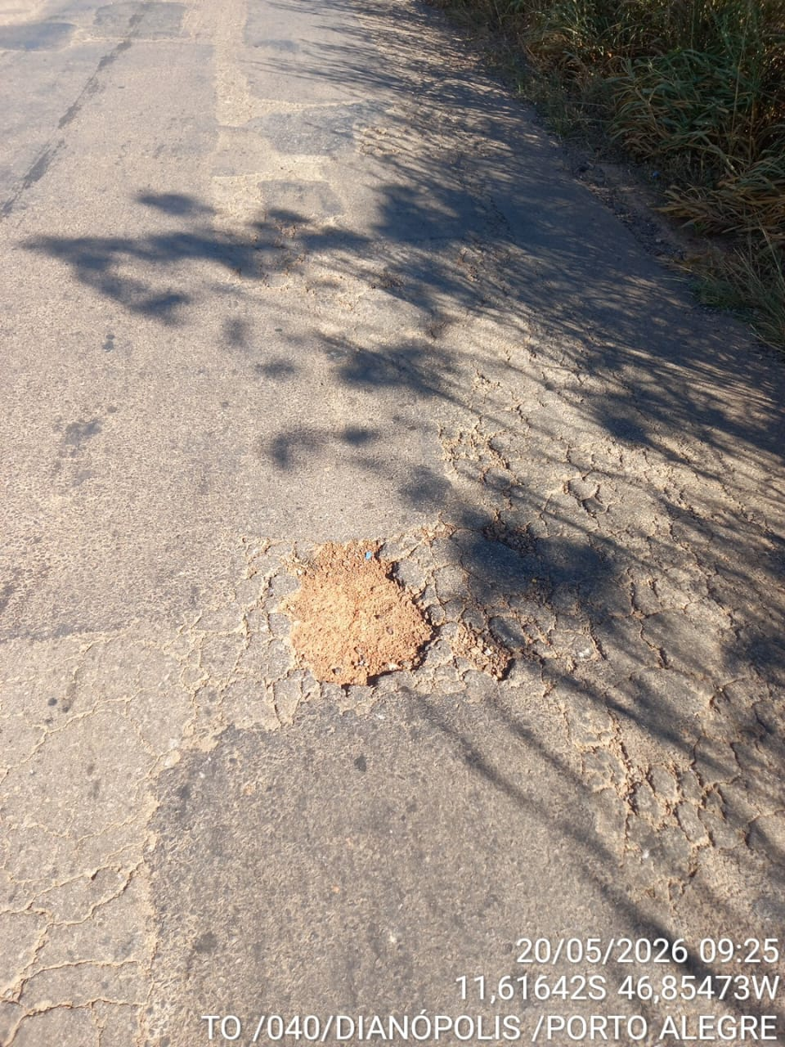 |  |  |  | 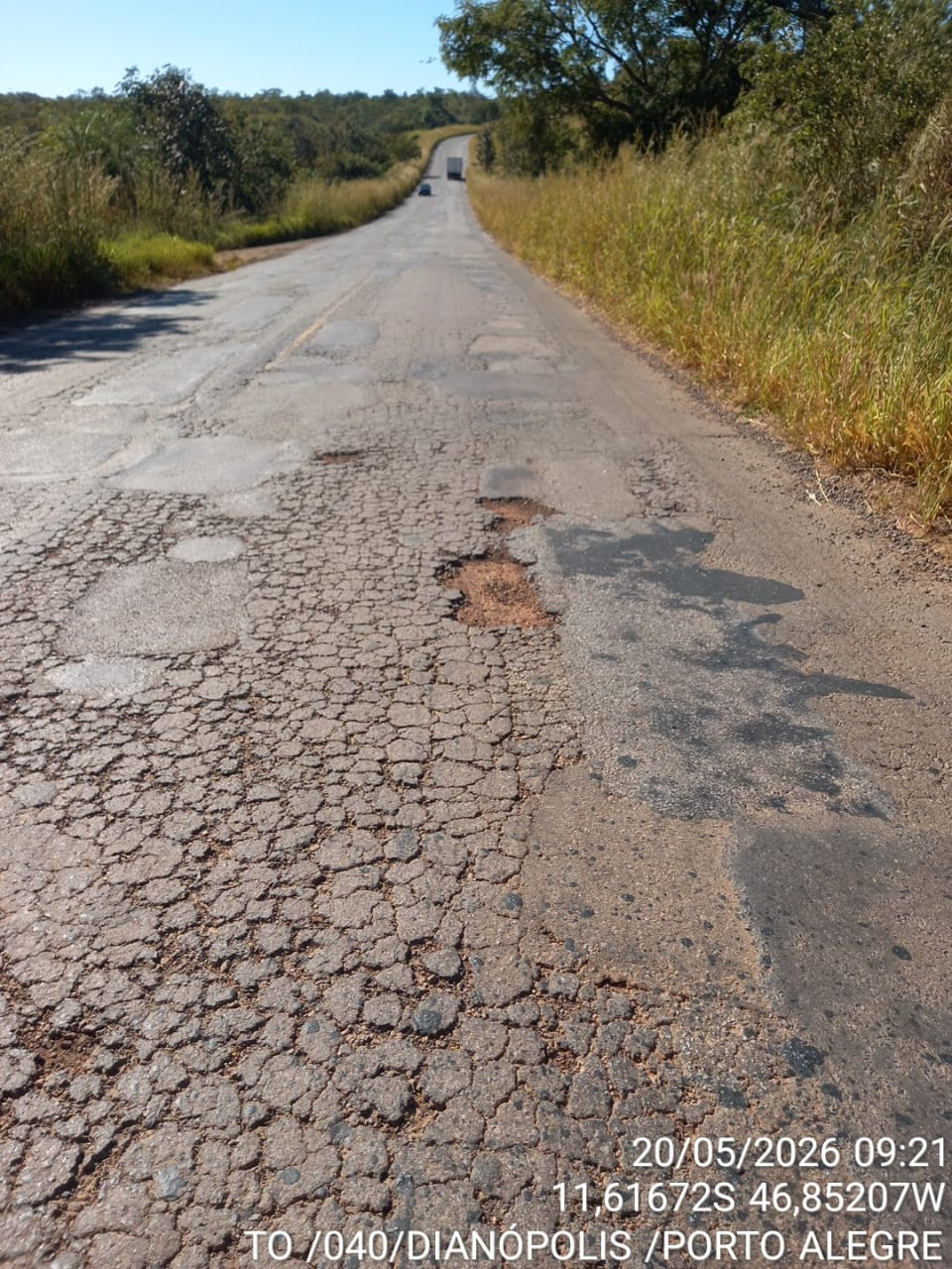

 | Coordenadas: | Km: | Descrição: |  | Coordenadas: | Km: | Descrição:
 |  |  | Demanda de Tapa-Buraco |  |  |  | Demanda de Tapa-Buraco

RELATÓRIO FOTOGRÁFICO 5.
 |  | GOVERNO DO ESTADO DO TOCANTINS |  |  |  |  |  | Trecho:
 |  | AGETO - AGÊNCIA DE TRANSPORTES, OBRAS E INFRAESTRUTURA |  |  |  |  |  | 249
 |  | SUPERINTENDÊNCIA DE OPERAÇÃO E CONSERVAÇÃO
 |  | DIRETORIA DE CONSERVAÇÃO E RECUPERAÇÃO VIÁRIA

Rodovia: |  | TO-040 |  | Região de Manutenção: | 13 |  | Contrato n°: | 51/2024 | OBS: | As imagens devem conter as seguintes informações impressas nas mesmas:
Trecho: |  | RODOVIA TO-040 - TRECHO PORTO ALEGRE DO TOCANTINS - DIANÓPOLIS |  | Cidade-Sede: | Dianópolis |  | Contratada: | PRIMOR ENGENHARIA LTDA |  |  | *Data;
Extensão: |  | 34.94 |  | Tipo de Pavimento: | Pavimentada |  | Processo de Medição: |  |  |  | *Coordenada;
 |  |  |  |  |  |  |  |  |  |  | *Descrição do trecho.
RELATÓRIO FOTOGRÁFICO |  |  |  |  |  |  |  |  |  | As dimensões das fotos serão, obrigatoriamente, as seguintes:

 | 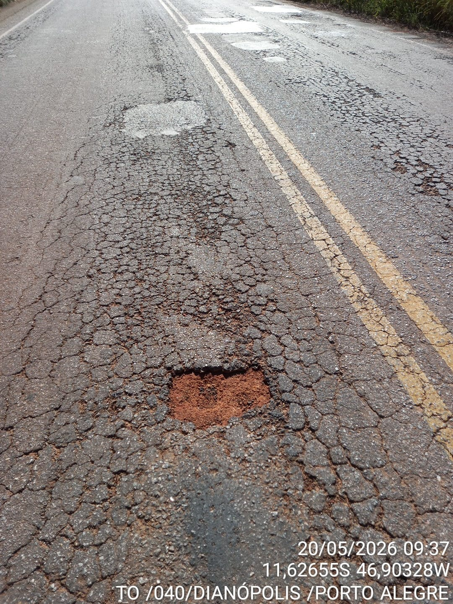 |  |  |  | 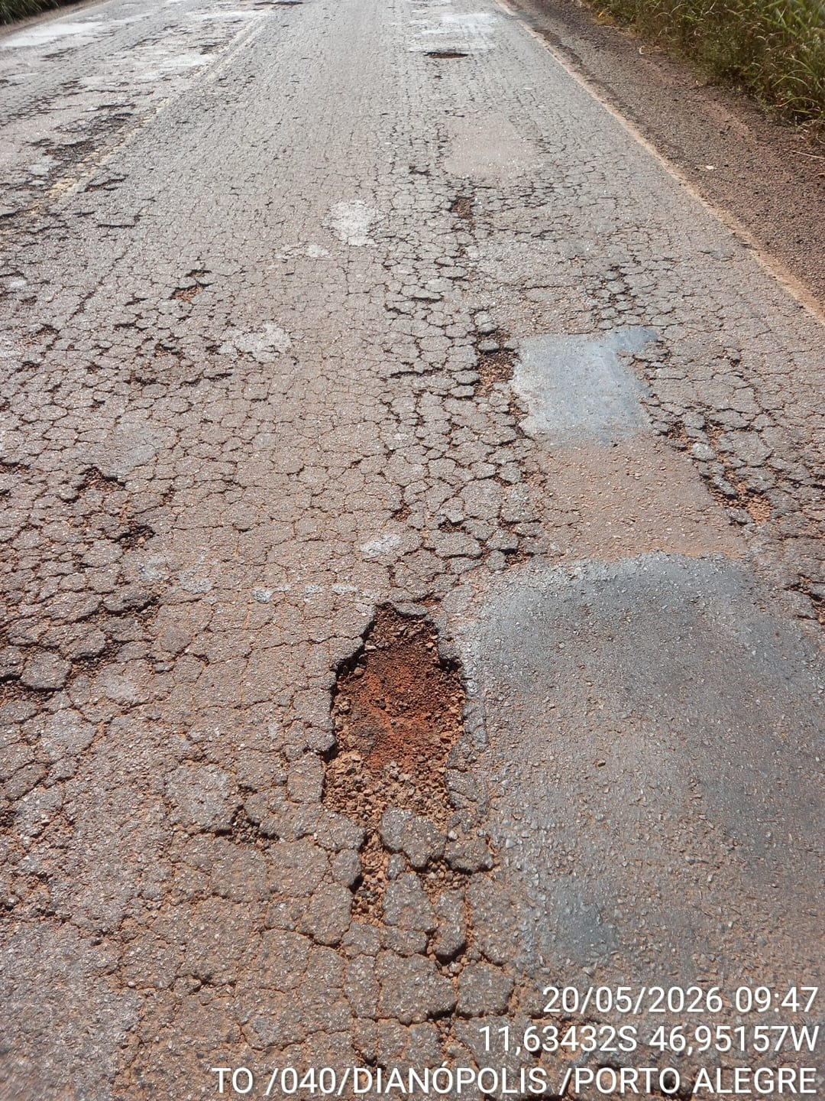 |  |  |  |  |  | *Quando paisagem: largura 12 cm, altura 9 cm
 |  |  |  |  |  |  |  |  |  |  | *Quando retrato: largura 7,5 cm, altura 10 cm

 |  |  |  |  |  |  |  |  |  | Não serão aceitos relatórios que fujam de qualquer uma da formatação aqui estabelecida.
 |  |  |  |  |  |  |  |  |  | As imagens devem comprovar a necessidade da intervenção prentendida.
 |  |  |  |  |  |  |  |  |  | O segmento de rodovia está atribuido a um número do trecho, que deverá ser preenchido corretamente conforme a descrito na aba "TRECHOS"
 |  |  |  |  |  |  |  |  |  | As informações de coordenadas, KM e descrição deverão ser obrigatoriamente preenchidos para todas as fotos informadas.

 | Coordenadas: | Km: | Descrição: |  | Coordenadas: | Km: | Descrição:
 |  |  | Demanda de Tapa-Buraco |  |  |  | Demanda de Tapa-Buraco

 | 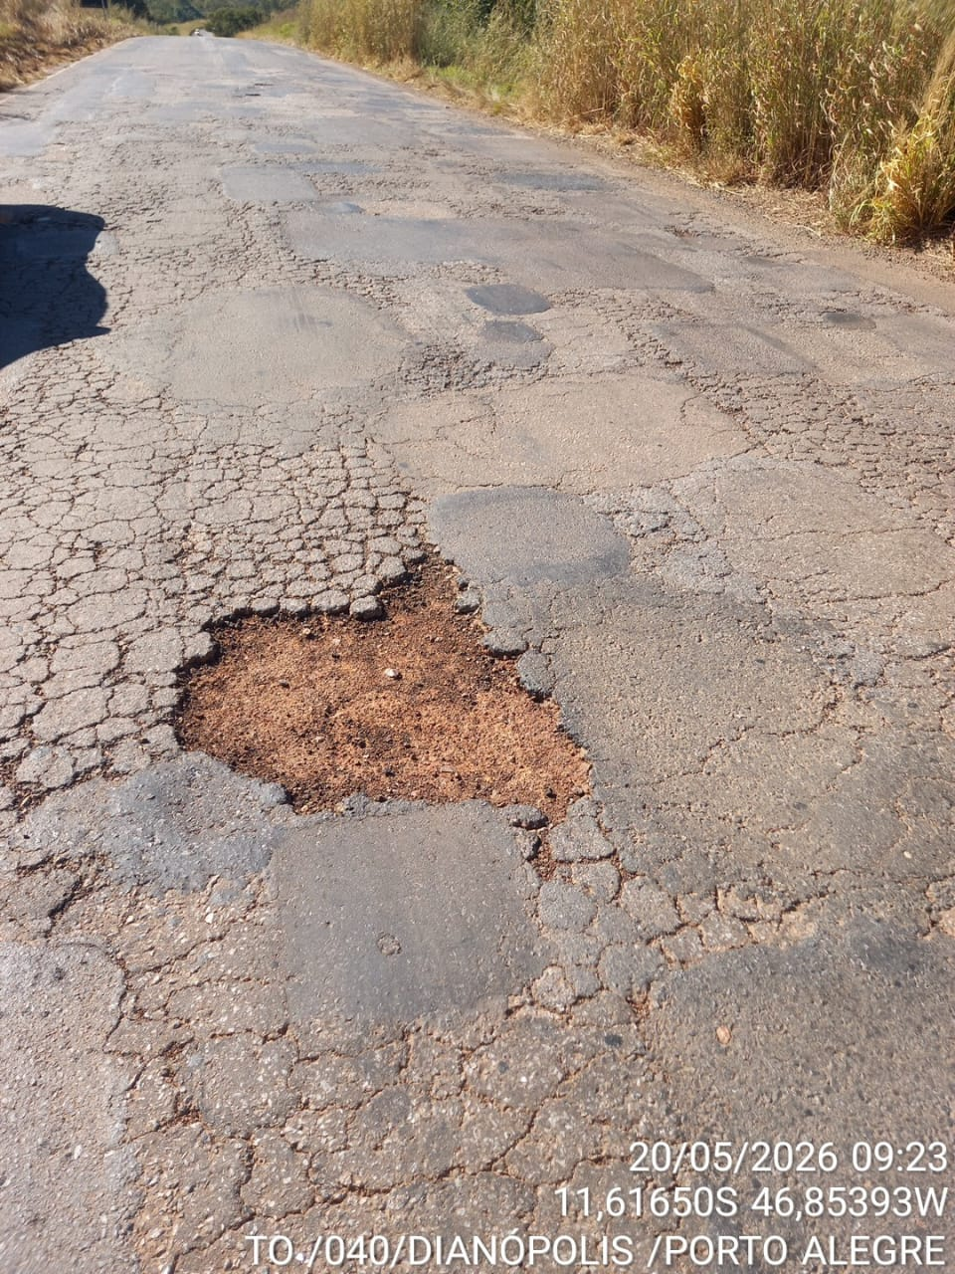 |  |  |  | 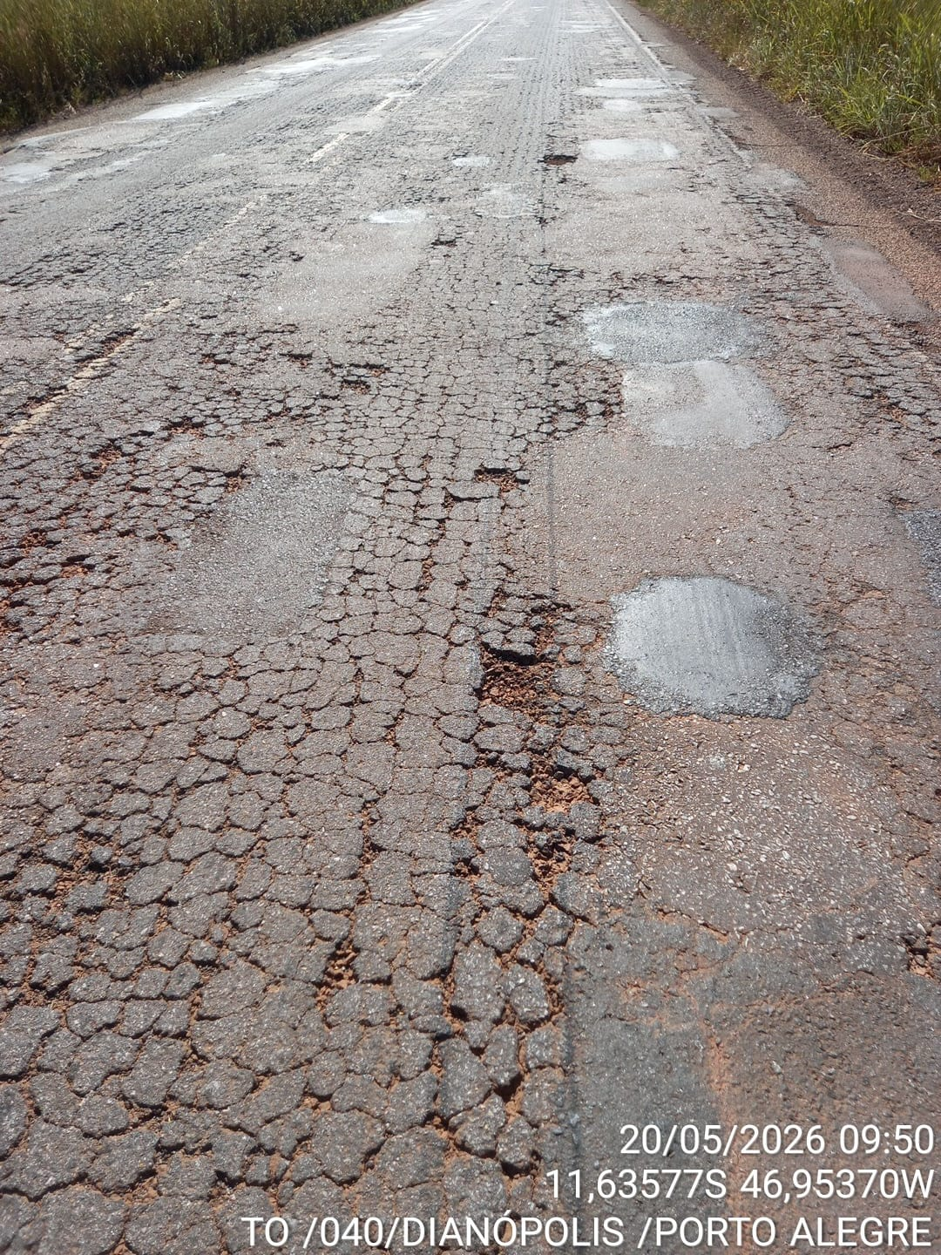

 | Coordenadas: | Km: | Descrição: |  | Coordenadas: | Km: | Descrição:
 |  |  | Demanda de Tapa-Buraco |  |  |  | Demanda de Tapa-Buraco

